4 Trimestre 2020
SECRETARÍA DISTRITAL DE INTEGRACIÓN SOCIAL
SUBSECRETARÍA SERVICIO INTEGRAL DE ATENCIÓN A LA CIUDADANÍA-SIAC-.
ANEXO 6 REPORTE ATENCIÓN TELEFÓNICA CUARTO TRIMESTRE - OCTUBRE 1 AL 15 DE DICIEMBRE DEL 2020

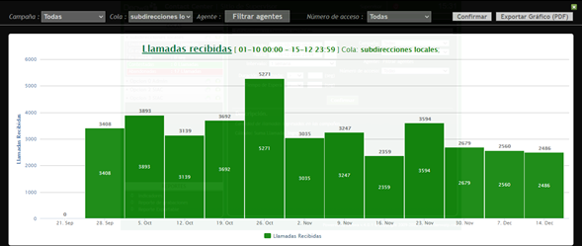
Subdirecciónes Locales

Mes: | OCTUBRE | Cola: | Información Ciudadana
 | Indicadores por llamada
Semana | Llamadas Recibidas | Llamadas contestadas | Llamadas abandonadas
1 | 3893 | 1919 | 1974
2 | 3139 | 1746 | 1393
3 | 3692 | 1924 | 1768
4 | 5271 | 2064 | 3207
5
Total | 15995 | 7653 | 8342
TOTAL % | 100 | 47.846201938 | 52.153798062
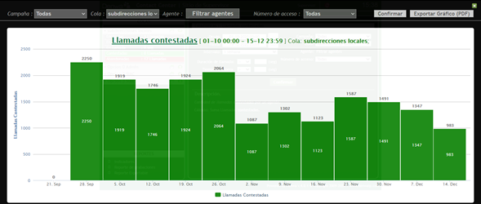

Mes: | NOVIEMBRE | Cola: | Información Ciudadana
 | Indicadores por llamada
Semana | Llamadas Recibidas | Llamadas contestadas | Llamadas abandonadas
1 | 3035 | 1087 | 1948
2 | 3247 | 1302 | 1945
3 | 2359 | 1123 | 1236
4 | 3594 | 1587 | 2007
5
Total | 12235 | 5099 | 7136
TOTAL % | 100 | 41.675521046 | 58.324478954

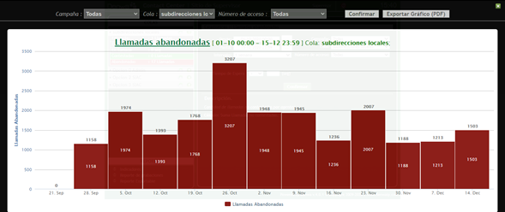
Mes | DICIEMBRE | Cola | Información Ciudadana
 | Indicadores por llamada
Semana | Llamadas Recibidas | Llamadas contestadas | Llamadas abandonadas
1 | 2679 | 1491 | 1188
2 | 2560 | 1347 | 1213
3 | 1083 | 447 | 636
4
5
Total | 6322 | 3285 | 3037
TOTAL % | 100 | 51.961404619 | 48.038595381
TOTAL TRIMESTRE | Llamadas Recibidas | Llamadas contestadas | Llamadas abandonadas
 | 34552 | 16037 | 18515
TOTAL % | 100 | 46.414100486 | 53.585899514

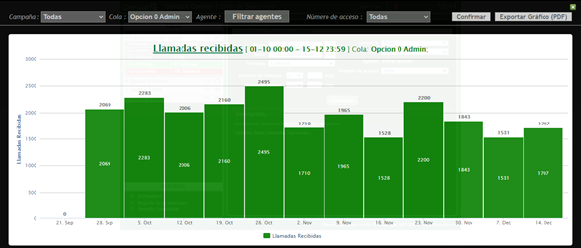
Linea Administrativa

Mes | OCTUBRE | Cola | Linea administrativa
 | Indicadores por llamada
Semana | Llamadas Recibidas | Llamadas contestadas | Llamadas abandonadas
1 | 2283 | 551 | 1732
2 | 2006 | 639 | 1367
3 | 2160 | 586 | 1574
4 | 2495 | 478 | 2017
5
Total | 8944 | 2254 | 6690
TOTAL % | 100 | 25.201252236 | 74.798747764
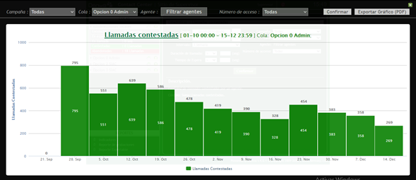

Mes | NOVIEMBRE | Cola | Linea administrativa
 | Indicadores por llamada
Semana | Llamadas Recibidas | Llamadas contestadas | Llamadas abandonadas
1 | 1710 | 419 | 1291
2 | 1965 | 390 | 1575
3 | 1528 | 328 | 1200
4 | 2200 | 454 | 1746
5
Total | 7403 | 1591 | 5812
TOTAL % | 100 | 21.491287316 | 78.508712684

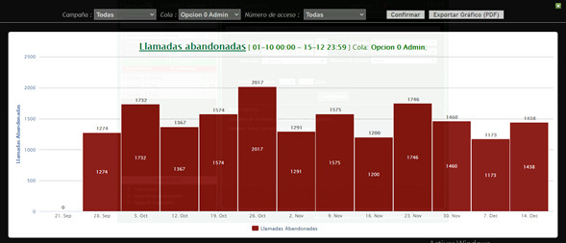
Mes | DICIEMBRE | Cola | Linea administrativa
 | Indicadores por llamada
Semana | Llamadas Recibidas | Llamadas contestadas | Llamadas abandonadas
1 | 1843 | 383 | 1460
2 | 1531 | 358 | 1173
3 | 774 | 107 | 667
4
5
Total | 4148 | 848 | 3300
TOTAL % | 100 | 20.443587271 | 79.556412729
 | Llamadas Recibidas | Llamadas contestadas | Llamadas abandonadas
TOTAL TRIMESTRE | 20495 | 4693 | 15802
TOTAL % | 100 | 22.89826787 | 77.10173213

Linea PQRS
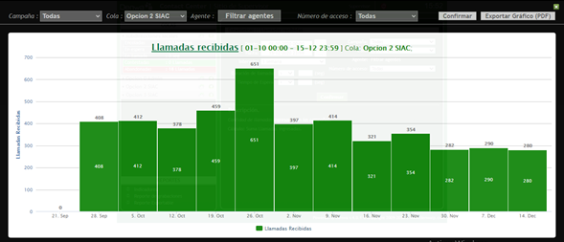
Mes | OCTUBRE | Cola | Linea PQRS
 | Indicadores por llamada
Semana | Llamadas Recibidas | Llamadas contestadas | Llamadas abandonadas
1 | 412 | 247 | 165
2 | 378 | 207 | 171
3 | 459 | 237 | 222
4 | 651 | 329 | 322
5
Total | 1900 | 1020 | 880
TOTAL % | 100 | 53.684210526 | 46.315789474

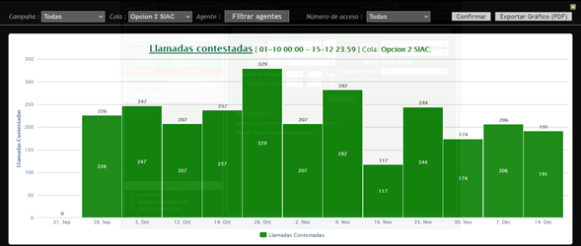
Mes | NOVIEMBRE | Cola | Linea PQRS
 | Indicadores por llamada
Semana | Llamadas Recibidas | Llamadas contestadas | Llamadas abandonadas
1 | 397 | 207 | 190
2 | 414 | 282 | 132
3 | 321 | 117 | 204
4 | 354 | 244 | 110
5
Total | 1486 | 850 | 636
TOTAL % | 100 | 57.200538358 | 42.799461642

Mes | DICIEMBRE | Cola | Linea PQRS
 | Indicadores por llamada
Semana | Llamadas Recibidas | Llamadas contestadas | Llamadas abandonadas
1 | 282 | 174 | 108
2 | 290 | 206 | 84
3 | 111 | 77 | 34
4
5
Total | 683 | 457 | 226
TOTAL % | 100 | 66.910688141 | 33.089311859
TOTAL TRIMESTRE | Llamadas Recibidas | Llamadas contestadas | Llamadas abandonadas
 | 4069 | 2327 | 1742
TOTAL % | 100 | 57.188498403 | 42.811501597

Linea Denuncias por presuntos hechos de corrupción

Mes | OCTUBRE | Cola | Linea Denuncias
 | Indicadores por llamada
Semana | Llamadas Recibidas | Llamadas contestadas | Llamadas abandonadas
1 | 37 | 10 | 27
2 | 23 | 5 | 18
3 | 28 | 12 | 16
4 | 40 | 16 | 24
5
Total | 128 | 43 | 85
TOTAL % | 100 | 33.59375 | 66.40625

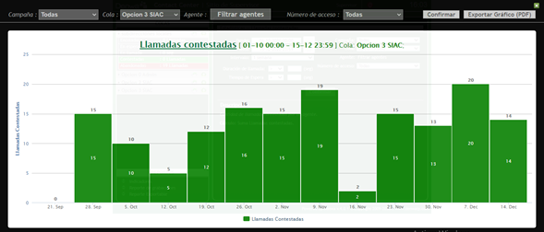
Mes | NOVIEMBRE | Cola | Linea Denuncias
 | Indicadores por llamada
Semana | Llamadas Recibidas | Llamadas contestadas | Llamadas abandonadas
1 | 37 | 15 | 22
2 | 38 | 19 | 19
3 | 18 | 2 | 16
4 | 30 | 15 | 15
5
Total | 123 | 51 | 72
TOTAL % | 100 | 41.463414634 | 58.536585366

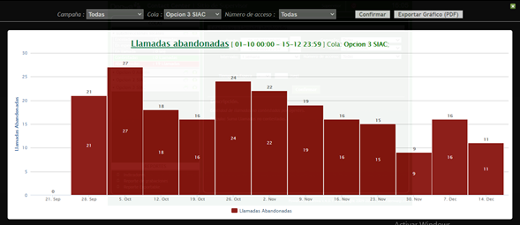
Mes | DICIEMBRE | Cola | Linea Denuncias
 | Indicadores por llamada
Semana | Llamadas Recibidas | Llamadas contestadas | Llamadas abandonadas
1 | 22 | 13 | 9
2 | 36 | 20 | 16
3 | 4 | 2 | 2
4
5
Total | 62 | 35 | 27
TOTAL % | 100 | 56.451612903 | 43.548387097
 | Llamadas Recibidas | Llamadas contestadas | Llamadas abandonadas
TOTAL TRIMESTRE | 313 | 129 | 184
TOTAL % | 100 | 41.214057508 | 58.785942492

Atención General - Telefonia SIAC

Trimestre | 4 Trimestre 2020 | Cola | TODAS
Semana | Llamadas Recibidas | Llamadas contestadas | Llamadas abandonadas
N.A | 59429 | 23186 | 36243
TOTAL % | 100 | 39.014622491 | 60.985377509

Elaboró | Claudia Bulla
Aprobó | Erwin Gaeth Mera. Líder equipo SIAC.
Fecha de elaboración. | Diciembre 15 del 2020
Fuente. | Aplicativo Denwa

